협업일지(서정철)
Project : Fill so Good 개인 협업 일지 (서정철)

날짜 | 작업 유형 | 구체적인 작업 내용 or 협업내용 | 진행율 | 진행율 근거 | 협업 제안 / 피드백 내용 | 분석/실험 중 얻은 인사이트나 발견한 문제점 | 어려웠던 점 | 목표 or 할일
26.08.04 | 기타 | 1. 팀 역할 분배 참여 2. Image / Label data 전처리 과정 확인 3. Model 선정 협의 진행 | 50~75% | 1. 역할선정 : Model Architect - 딥러닝 모델을 설계하고 아키텍처를 결정 2. Label data (json) 확인 및 데이터 처리 방향성 공유 3. 경원님과 디스코드 DM으로 Model 선정 협의 진행 | Label data (json)에서 필요한 부분 확인 후 해당 부분이 누락되어있을 경우 해당 데이터 set 별도 처리 진행 방향 제안 | 1. 실제로 json 파일에서 image의 label 부분인 bbox 항목이 없는 json이 있다는 사실을 확인 2. 추가적으로 image folder ↔ label folder간 매칭이 안되는 데이터도 있는 것을 확인 |  | Model 설계 ↳ 시간이 된다면 모델 training Test 진행
26.08.05 | Data Engineer | 1. 오전 미팅 회의 결과 각자 End-To-End 방식으로 Model 구현하는 방식으로 선정 2. Data (Image File, json) 파일 분류 진행 2-1) json 파일에 bbox 값 누락, [l,t,w,h] 4개가 완전하지 않을 경우 2-2) 이미지 폴더만 있거나 Label 폴더만 있을 경우 2-3) json 파일 ↔ 이미지 파일 매칭이 안되는 경우 | 50~75% | 1. 분류 중 문제가 되는 data가 계속 나옴... 1) "오류"라는 단어가 들어간 json 파일 존재 2) "copy"라는 단어가 들어간 json 파일 존재 등의 이유로 데이터 분류 작업 시간 걸림 | 멘토링 시간 멘토님께서 말씀해주신 내용으로 각자 초급 프로젝트를 한번씩 해보는 방향에 공감 | 1. dataset issue 1) json 파일에 bbox 값 누락, [l,t,w,h] 4개가 완전하지 않을 경우 2) 이미지 폴더만 있거나 Label 폴더만 있을 경우 3) json 파일 ↔ 이미지 파일 매칭이 안되는 경우 4) "오류"라는 단어가 들어간 json 파일 존재 5) "copy"라는 단어가 들어간 json 파일 존재 등 여러가지 data 파일에 문제가 있음 | 1. Visual Studio Code를 진행하면서 Python 환경이 안맞아서 Debug 환경과 terminal에서 작성하는 python .py 파일을 했을 때 Python 버전 및 import, install 한 라이브러리가 달라 실행이 안되는 현상 발생 -> .vscode폴더 생성, 그 안에 setting.json과 launch.json생성, 폴더째 vscode에서 load | 1. 데이터 분류 완료 2. 뼈대 구축 3. 시간이 된다면 training 진행
26.08.06 | Model Architect, Data Engineer | 1. image, png 파일 정상 data 분류 2. Faster RCNN Model 뼈대 제작 3. Training 진행중 | 25~50% | 1. json 확인 시 bbox 값 오류가 있는 data 추가 분류 진행 2. Faster RCNN model 학습 진행 중 |  | 1. json 파일이 휴먼에러가 발생한 경우가 다수있는것으로 파악됨, 해당 파일 제외 필요 | 1. 아직 제대로 학습을 진행하지 않았는데 예측한 bbox가 1개의 object에서 2개로 나오는 경우를 확인 -> 학습 후 확인 필요 | training -> test set 까지 점수 확인
26.08.07 | Model Architect, Data Engineer | 1. 팀원 전체가 각각 end-to-end 방식으로 진행한 내용에 대해 미팅 진행 2. 차주 월까지 구현 및 발표 예정 | 50~75% | 1. 1차적으로 FasterRCNN Model 검증 완료 |  | 1. AI-HUB Data set 전체에 bounding box error가 다수 있음, 직접 draw하여 해당 data 제외하는 선별하는 작업이 필요함 | 1. testset 확인 시 GT Rect가 틀어지는 경우가 확인됨 -> train dataset에서도 실제 rect가 다 맞는지 확인 필요함 2. train dataset bounding box 확인 시 이미지 저장 할 때 메모리 누적 증가 -> draw 부분 (plt, data 등) 함수 마지막에 초기화 -> vscode 재시작 후 필요한 부분 실행했더니 메모리 증가 안함 (ipynb로 작업 중 - 실행 시 전체 실행함에 번거로움이 있어 ipynb로 작업) 3. training 1epoch 당 30분 걸림, gpu 확인 필요 | 1. Dataset bounding box 확인 후 data 제외 작업 2. training epoch 증가 및 training 속도 확인 (gpu 사용 확인) 3. 시간이 된다면 다른 Model Test
26.08.08
26.08.09 |  |  | -----
26.08.10 | Model Architect | 1. 팀원 전체가 공통된 Data를 사용하기로 함 -> AI-hub data에서 Kaggle data 2. 팀원 각자 kaggle에 한번씩 업로드하여 점수를 보기로 함 | 25~50% | 1. kaggle dataset 분석하여 dataset에 맞게 소스 수정 | 1. AI-Hub dataset을 가공하여 사용하는 것을 제안, training + validation data를 합친 이유로 데이터 누수 고민 | 1. kaggle dataset 또한 error가 많음 | 1. training data + validation data를 합친 후 비율에 맞게 split을 하면 데이터 누수가 발생하는지 궁금함 | 1. kaggle data에 맞게 faster r-cnn 결과 확인
26.08.11 | Model Architect | 1. 강사님과 데일리 스크럼 진행 1) dataset 사용방법 (kaggle + 추가적으로 필요한 data를 aihub data를 통해 json 파일 수정하여 사용 가능) 2) 추천하는 평가 지표 : IoU, mAP 2.Kaggle dataset을 이용하여 Faster RCNN Model을 진행 3. test 결과를 확인하였는데 실제 gt rect와 예측 rect의 label이 다름 확인, 검출하지 못한 객체도 발생 | 25~50% | 1. Faster RCNN 평가 지표 결과 공유 |  | 1. kaggle dataset 과 ai-hub dataset의 class를 확인하였는데 kaggle에만 존재하는 2가지 class가 존재함 | 1. kaggle dataset을 이용한 faster RCNN Model의 성능이 좋게 나오지 않아 data 추가 필요 | 1. ai-hub dataset과 kaggle dataset을 merge하여 training 예정
26.08.12 | Model Architect | 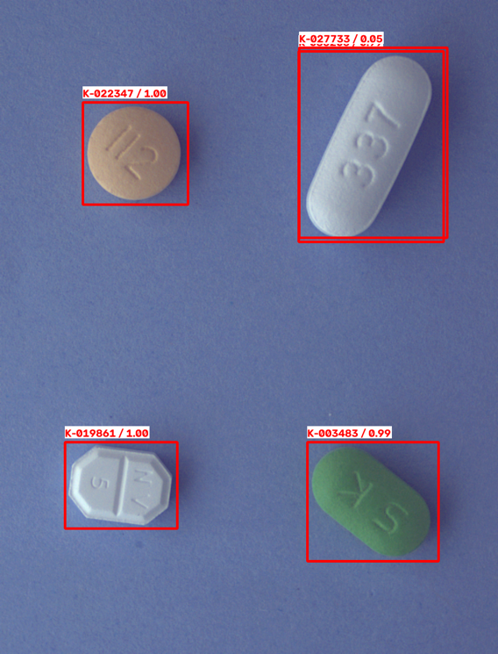 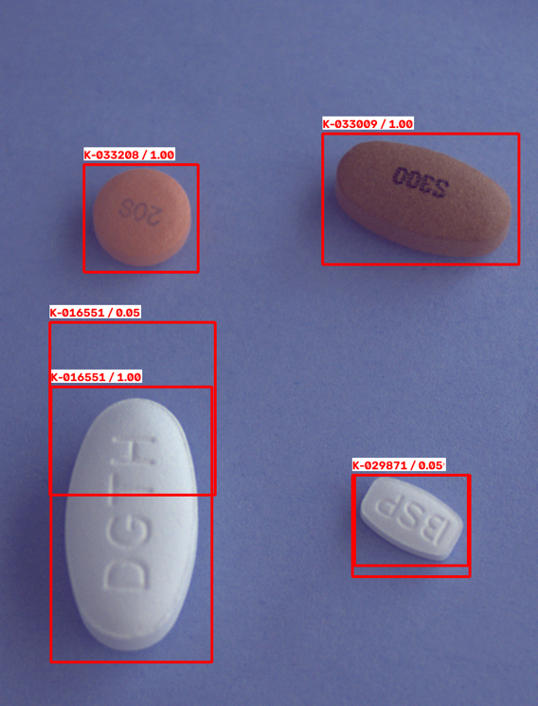 1. kaggle + aihub dataset 이용하여 kaggle upload 후 score 확인 2. score 확인 : 약 0.58 확인 후 test image에 rect draw하여 이미지 확인 3. score가 낮은 경우 발생 -> 1개의 알약에 대해 여러개의 오탐 -> 1개의 알약 탐지 + 다른 위치 같은 label 탐지 | 25~50% | kaggle에 test data를 이용하여 score 확인함 |  | 1. test set의 result 확인 시 -> 1개의 알약에 대해 여러개의 오탐 -> 1개의 알약 탐지 + 다른 위치 같은 label 탐지 ->오탐일 경우 score가 낮아 threshold로 방지를 해야할지 추가 방안이 있을지 확인 필요 |  | IoU 확인 예정
26.08.13 | Data Engineer | 1. model이 testset에서 예측한 label과 실제 label (알약 확인) 비교 진행 2. test set에서 k-005000과 같은 오탐이 있는지 확인 진행 중 | 25~50% |  | kaggle에 제출한 팀원들의 csv 확인하여 문제가 됐던 이미지의 오탐 확인, 팀원들에게 전달 | 실제로 model이 test set을 이용하여 검출한 결과 실제 약 label과 다르게 detect한 것을 확인함 | 알약 오탐을 확인 - 파일 탐색기에서 썸네일로 색상 등 으로 확인 (알약 글씨 등 중요할 경우 클릭해서 확대) | 추가 오탐 여부 확인 및 부족한 class의 data 보충하여 학습
26.08.14 | 휴가 |  | -----
26.08.15 |  |  | -----
26.08.16 |  |  | -----
26.08.17 |  |  | -----
26.08.18 | Sub (지원) | 1. YOLO8m 모델 Training 진행 (100 Epoch) 2. 발표 자료 제작 서브 담당 업무 진행 (with 혜원님) | 0~25% |  |  | 팀원 전체가 발표 진행 필요 | 전체 팀원의 발표 내용을 Kaggle에서 최고 점수를 받은 경원님의 모델을 가지고 작성해야함으로 경원님의 소스, 데이터를 분석 후 발표자료를 만들어야함 | 혜원님과 발표 자료 만들기
26.08.19 | Sub (지원) | 1. 발표 자료 및 발표 대본 제작 서브 진행 | 50~75% | 발표 자료를 토대로 팀원 미팅 진행 |  |  |  | 발표 자료 수정 및 발표 대본 만들기
26.08.20 |  |  | -----
26.08.21 |  |  | -----
26.08.22 |  |  | -----

